FLASHCOVER
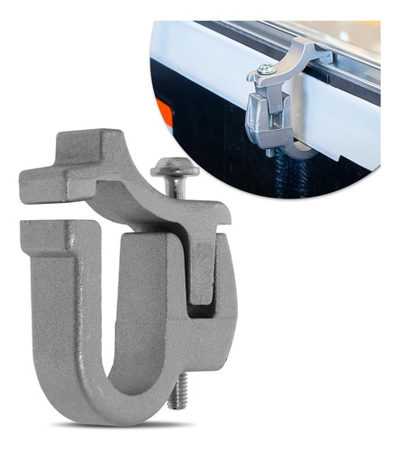
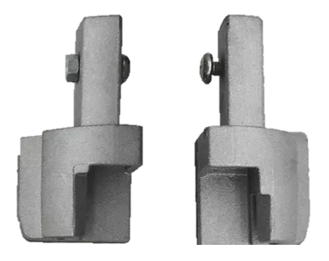
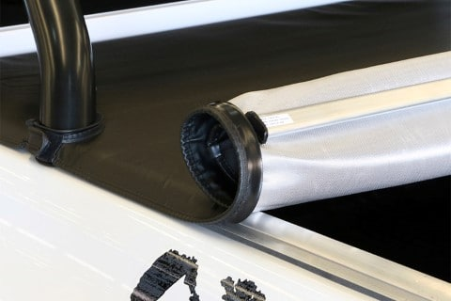
FLASHCOVER - LISTA PRECIOS 01 DE JULIO 2023

 | FLASHCOVER LINEA "FORCE"

 | CODIGO | CAMIONETA | PRECIO
 | FORD
 | 019FF | RANGER D/C MODELO VIEJO | $ 71,301.94
 | 929FF | RANGER D/C 2013+ XLS | $ 71,301.94
 | 177FF | RANGER D/C 2013+ XLT | $ 80,504.66
 | 179FF | RANGER D/C 2013+ LIMITED | $ 80,504.66
 | 178FF | RANGER CABINA SIMPLE | $ 91,603.47
 | 086FF | F100 1990 A 1998 | $ 91,603.47
 | 222FF | MAVERICK | $ 80,504.66
 | CHEVROLET
 | 004FF | S10 C/S 1995/2011 | $ 91,603.47
 | 001FF | S10 D/C MODELO VIEJO | $ 71,301.94
 | 174FF | S10 D/C 2012+ | $ 71,301.94
 | 207FF | S10 D/C HIGH COUNTRY | $ 80,504.66
 | 175FF | S10 CABINA SIMPLE | $ 91,603.47
 | 166FF | MONTANA | $ 80,504.59
 | VOLKSWAGEN
 | 050FF | SAVEIRO G1 1982 A 1997 C/GRADA | $ 80,504.59
 | 054FF | SAVEIRO CABINA EXTENDIDA M.V | $ 80,504.59
 | 155FF | SAVEIRO 2010+ CABINA SIMPLE | $ 71,301.94
 | 153FF | SAVEIRO 2010+ CABINA EXTENDIDA | $ 71,301.94
 | 189FF | SAVEIRO 2010+ CABINA DOBLE | $ 71,301.94
 | 052FF | SAVEIRO 1998/2009 C/ PARRILLA | $ 80,504.59
 | 191FF | VW SAVEIRO CROSS | $ 80,504.59
 | 160FF | AMAROK D/C | $ 71,301.94
 | 203FF | AMAROK V6 EXTREME | $ 80,504.66
 | 173FF | AMAROK CABINA SIMPLE | $ 91,603.47
 | FIAT
 | 183FF | STRADA 2014+ CABINA SIMPLE | $ 71,301.94
 | 182FF | STRADA 2014+ CABINA EXTENDIDA | $ 71,301.94
 | 184FF | STRADA 2014+ CABINA DOBLE | $ 71,301.94
 | 147FF | STRADA ADVENTURE DC M.V | $ 80,504.59
 | 147FF | STRADA WORKING DC 2009/2013 | $ 80,504.59
 | 185FF | STRADA ADVENTURE 2014+ C/D | $ 80,504.66
 | 139FF | STRADA ADVENTURE CAB. EXT | $ 80,504.59
 | 045FF | STRADA ADVENTURE CAB. SIMPLE | $ 80,504.59
 | 042FF | STRADA ADVENTURE CAB. EXT | $ 80,504.59
 | 217FF | STRADA ENDURANCE 2020 D/C | $ 80,504.52
 | 216FF | STRADA ENDURANCE 2020 C/S | $ 80,504.52
 | 218FF | STRADA VOLCANO D/C 2020 | $ 80,504.52
 | 196FF | TORO | $ 80,504.59

 | FLASHCOVER LINEA "FORCE"

 | CODIGO | CAMIONETA | PRECIO
 | RENAULT
 | 192FF | OROCH | $ 71,301.94
 | 206FF | OROCH PROFESIONAL | $ 71,301.94
 | 949FF | ALASKAN | $ 71,301.94
 | TOYOTA
 | 061FF | HILUX 1998 A 2004 | $ 80,504.59
 | 101FF | HILUX D/C 2005 A 2015 | $ 71,301.94
 | 102FF | HILUX D/C 2005 A 2015 CON BARRA | $ 80,504.66
 | 194FF | HILUX D/C 2016+ | $ 71,301.94
 | 209FF | HILUX D/C 2016+ LIMITED C/BARRA | $ 80,504.66
 | 103FF | HILUX CABINA SIMPLE 2005 A 2015 | $ 91,603.47
 | 961FF | HILUX CABINA SIMPLE 2016+ | $ 91,603.47
 | PEUGEOT
 | 161FF | PEUGEOT HOGGAR | $ 91,603.36
 | NISSAN
 | 949FF | FRONTIER NP300 2016+ | $ 71,301.94
 | 634FF | FRONTIER 2022+ | $ 80,504.66
 | 072FF | FRONTIER DC 2002/2008 C/ BARRA | $ 80,504.59
 | 070FF | NISSAN FRONTIER DC 2005/2010 | $ 80,504.59
 | 123FF | NISSAN FRONTIER DC 2010/2015 | $ 80,504.59
 | MITSUBISHI
 | 130FF | MITSUBISHI L200 M/V | $ 80,504.59
 | 056FF | MITSUBISHI L200 SPORT | $ 80,504.59
 | GREAT WALL
 | 930FF | WINGLE 5 | $ 80,504.59
 | 601FF | WINGLE 6 | $ 80,504.59
 | FOTON
 | 935FF | FOTON | $ 80,504.59
 | 953FF | FOTON TUNLAND | $ 80,504.59
 | DODGE
 | 962FF | DODGE RAM 1500 2014+ | $ 91,603.47
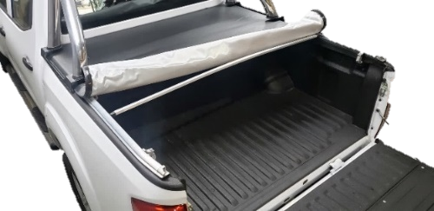
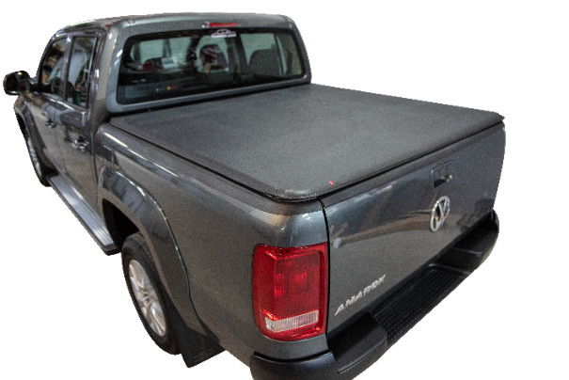

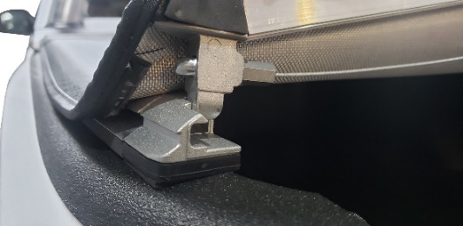

 | FLASHCOVER LINEA "ROLLER"

 | CODIGO | CAMIONETA | PRECIO
 | FORD
 | 019RP | RANGER D/C MODELO VIEJO | $ 85,678.96
 | 929RP | RANGER D/C 2013+ XLS | $ 85,678.96
 | 177RP | RANGER D/C 2013+ XLT | $ 96,513.88
 | 179RP | RANGER D/C 2013+ LIMITED | $ 96,513.88
 | 178RP | RANGER CABINA SIMPLE | $ 106,126.34
 | 950RP | F-150 RAPTOR | $ 106,126.34
 | 035RP | FORD F100 DUTY | $ 106,126.34
 | 222RP | MAVERICK | $ 96,513.86
 | CHEVROLET
 | 001RP | S10 D/C MODELO VIEJO | $ 85,678.96
 | 174RP | S10 D/C 2012+ | $ 85,678.96
 | 207RP | S10 D/C HIGH COUNTRY | $ 106,647.81
 | 175RP | S10 2012+ CABINA SIMPLE | $ 106,126.34
 | 210RP | S10 PARA ALERON BEPO | $ 101,077.05
 | 166RP | MONTANA | $ 96,513.88
 | VOLKSWAGEN
 | 155RP | SAVEIRO 2010+ CABINA SIMPLE | $ 85,678.96
 | 153RP | SAVEIRO 2010+ CABINA EXTENDIDA | $ 85,678.96
 | 189RP | SAVEIRO 2010+ CABINA DOBLE | $ 85,678.96
 | 191RP | SAVEIRO CROSS | $ 85,678.96
 | 160RP | AMAROK D/C | $ 85,678.96
 | 203RP | AMAROK V6 EXTREME | $ 96,513.88
 | 173RP | AMAROK CABINA SIMPLE | $ 106,126.34
 | RENAULT
 | 192RP | OROCH | $ 85,678.96
 | 949RP | ALASKAN | $ 85,678.96
 | FIAT
 | 183RP | STRADA 2014+ CABINA SIMPLE | $ 85,678.96
 | 182RP | STRADA 2014+ CABINA EXTENDIDA | $ 85,678.96
 | 184RP | STRADA 2014+ CABINA DOBLE | $ 85,678.96
 | 216RP | STRADA ENDURANCE 2020 C/S | $ 96,513.86
 | 217RP | STRADA ENDURANCE 2020 C/D | $ 96,513.86
 | 196RP | TORO | $ 101,077.02
 | TOYOTA
 | 101RP | HILUX D/C 2005 A 2015 | $ 85,678.96
 | 102RP | HILUX D/C 2005 A 2015 CON BARRA | $ 96,513.88
 | 194RP | HILUX D/C 2016+ | $ 85,678.96
 | 209RP | HILUX D/C 2016+ LIMITED C/BARRA | $ 96,513.88
 | 103RP | HILUX CABINA SIMPLE 2005 A 2015 | $ 106,126.34
 | 961RP | HILUX CABINA SIMPLE 2016+ | $ 106,126.34

 | FLASHCOVER LINEA "ROLLER"

 | CODIGO | CAMIONETA | PRECIO
 | NISSAN
 | 949RP | FRONTIER NP300 2016+ | $ 85,678.96
 | 634RP | FRONTIER 2022+ | $ 96,513.88
 | DODGE
 | 099RP | RAM 2500 AÑO 2005 A 2012 DC | $ 106,126.34
 | 962RP | DODGE RAM 1500 2014+ | $ 106,126.34
 | 956RP | DODGE RAM 2500 2019 | $ 106,126.34
 | MITSUBISHI
 | 130RP | MITSUBISHI L200 M/V | $ 96,513.90
 | 948RP | MITSUBISHI L200 2019+ | $ 96,513.90
 | GREAT WALL
 | 930RP | WINGLE 5 | $ 96,513.90
 | 601RP | WINGLE 6 | $ 96,513.88
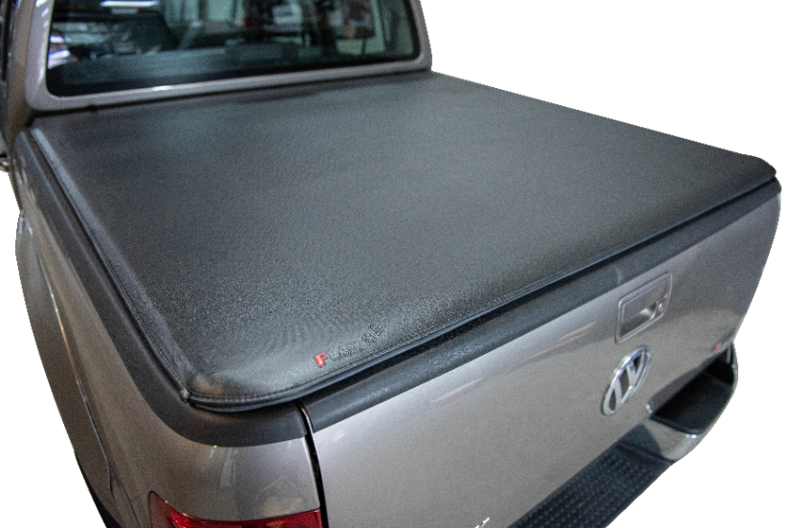

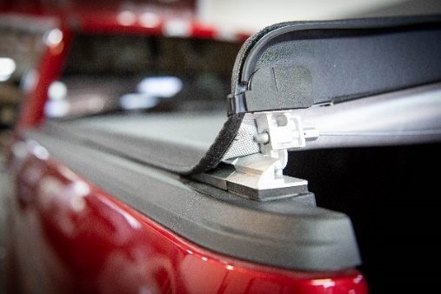

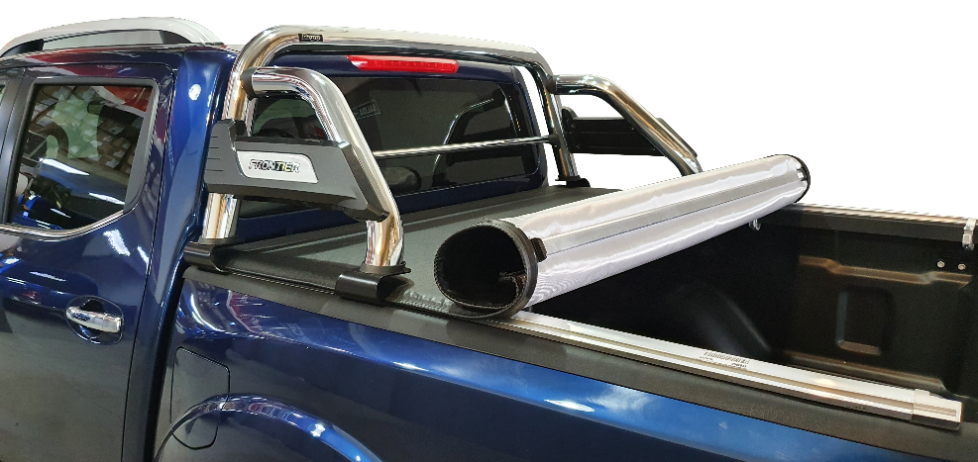

 | REPUESTOS DE LONA

 | CODIGO | REPUESTO | PRECIO

 | AR796P | SARGENTO DE LONA ALUMINIO | $ 1,674.85
 | AR1252P IZQ | TRABA DE LONA INFERIOR IZQUIERDA | $ 1,395.74
 | AR1252P DER | TRABA DE LONA INFERIOR DERECHA | $ 1,395.74
 | AR077P IZQ | MULTITRABA SUPERIOR IZQUIERDA | $ 1,674.85
 | AR077P DER | MULTITRABA SUPERIOR DERECHA | $ 1,674.85
 | AT221 | PUNTERA DE TENSOR PLASTICA | $ 279.15
 | AT001 | TENSORES DE CAJA ALUMINIO | $ 1,954.02

